画像作成時の基本情報
広告リサイズ01_YDA_バナー画像_9種 | 今回のご依頼内容 |  | <<参考>>
広告リサイズ02_YDA_レスポンシブ画像_2種 | 20250310 | Tシャツ×最大価値 | ▼フォント
広告リサイズ03_G_P-MAX_6種 |  |  | 日本語： | A-OTF 新ゴ Pro、小塚ゴシック Pr6N
広告リサイズ04_G・Y_画像表示オプション_2種 |  |  | 価格： | Bahnschrift
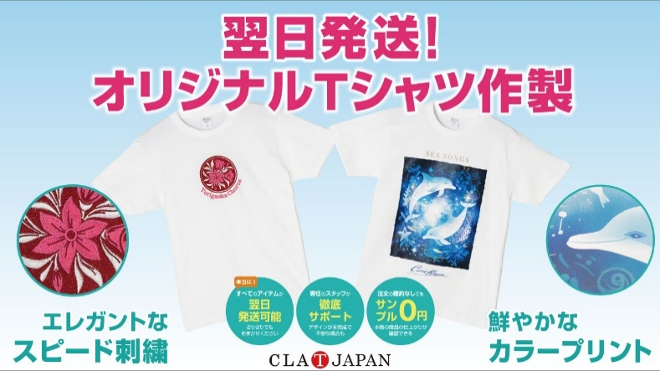
広告リサイズ05_criteo_クーポン_15種 |  |  | 英数字： | A-OTF ゴシックMB101 Pro
広告リサイズ06_YDA_キャンペーンバナー_4種
 |  |  | ▼色
<<ご依頼内容>> |  |  | サイトの緑： | #24bbb7
①AIデータとjpgの画像データでの納品をお願いします。 |  |  | サイトのオレンジ： | #ff8800
それぞれのシートのE列の「画像名」での納品を |  |  | サイトの黒： | #333333
お願いします。 |  |  | サイトの赤： | #E64552
②右の画像は参考イメージになります。 |  |  | サイトのグレー： | #b5b6b6
要素としてご使用ください。
画像サイズによって、見えない場合は | ↑元データにあります。 |  | ▼案件の色
１）翌日発送！オリジナルTシャツ作製の文字 |  |  | 文字のピンク： | #ef2d76
２）刺繍のTシャツとプリントのTシャツの画像 |  |  | 文字の青： | #0078b4
３）エレガントなスピード刺繍、鮮やかなカラー | ＜＜ランディングページ＞＞ |  | 薄いピンク： | #f4dbe3
プリントの文字 | https://www.forcus.co.jp/lp/direct_color_new |  | 薄い青： | #d4ecf3
上記3点以外は適宜、画像広告内から削除しても
問題有りません。
③Tシャツにプリントしてあるデザインに文字等が
かからないよう配置をお願いします。
④各種類ごとの必須内容のご確認をお願いします。
各シートのQ列に記載しております。

広告リサイズ03_G_P-MAX_6種
広告リサイズ03_G_P-MAX_6種 |  |  |  | ＜ガイドライン＞
 |  |  |  | Google： | https://support.google.com/google-ads/answer/13676244?hl=ja#zippy= |  | １）ロゴなし
訴求名： | 20250310_Tシャツ×最大価値 |  |  | 拡張子： | jpg |  | ２）枠線なし
 |  |  |  | 容量： | 推奨：5MB 以内 |  | ３）テキストなし＆あり
No | 種類 | サイズ | 画像名
1 | 画像アセット | 1200×628 | 20250310_Tシャツ×最大価値_画像OP_1200×628.jpg | ★参考イメージ★
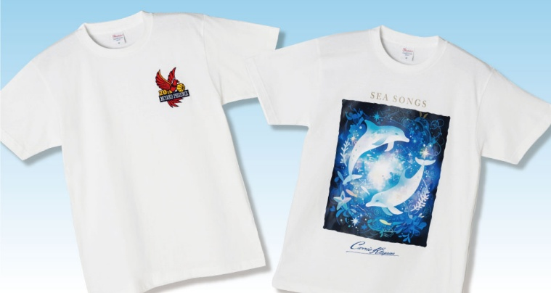
2 | 画像アセット | 1200×1200 | 20250310_Tシャツ×最大価値_画像OP_1200×1200.jpg | ①1200×1200 |  | ②1200×628 |  | ③960×1200
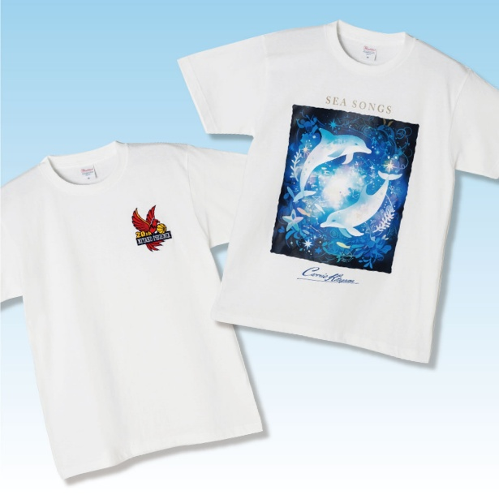
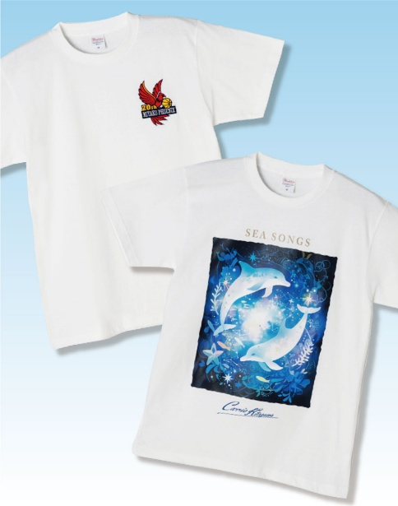
3 | 画像アセット | 960×1200 | 20250310_Tシャツ×最大価値_画像OP_960×1200.jpg
4 | 画像アセット（テキストあり） | 1200×628 | 20250310_Tシャツ×最大価値_画像OP_1200×628.jpg
5 | 画像アセット（テキストあり） | 1200×1200 | 20250310_Tシャツ×最大価値_画像OP_1200×1200.jpg
6 | 画像アセット（テキストあり） | 960×1200 | 20250310_Tシャツ×最大価値_画像OP_960×1200.jpg

★参考広告配信イメージ★

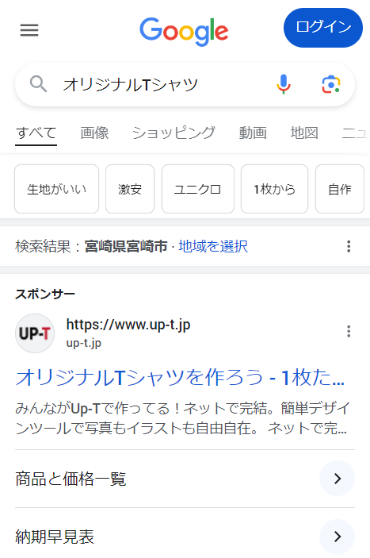

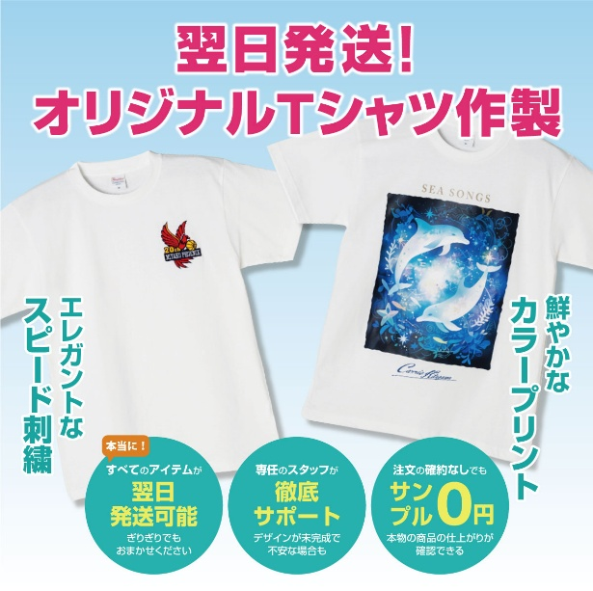
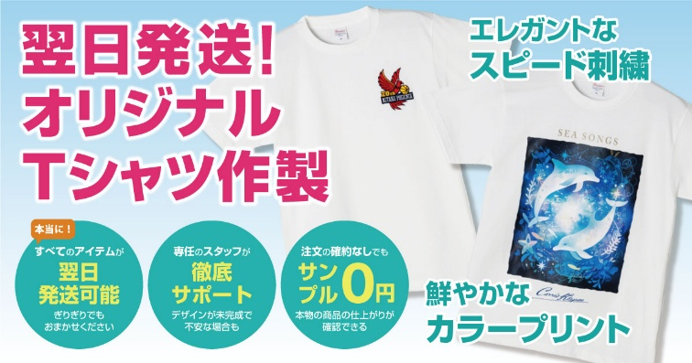
 |  |  |  | ⑥1200×1200（テキストあり） |  | ⑤1200×628 |  | ⑥960×1200
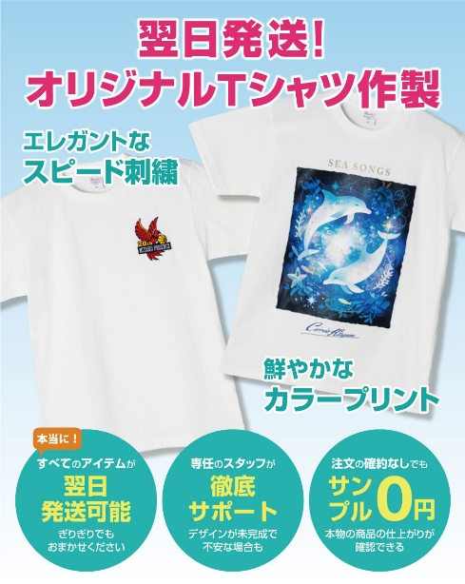

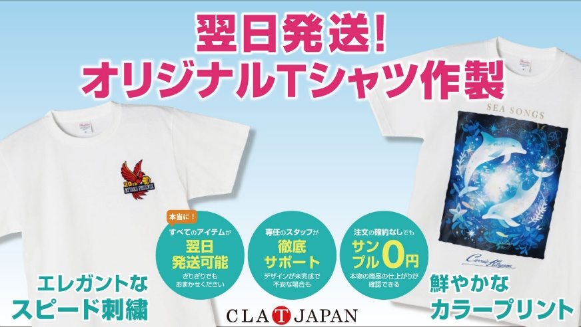
参考元画像
 |  |  | ※以前作成したものです。
 |  |  | 今回のものとは違います。

広告リサイズ06_YDA_キャンペーンバナー_4種
広告リサイズ06_YDA_キャンペーンバナー_4種 |  |  |  | ＜ガイドライン＞
 |  |  |  | https://ads-help.yahoo-net.jp/s/article/H000045743?language=ja |  |  |  | １）ロゴなし
訴求名： | 20250310_Tシャツ×最大価値 |  |  | 拡張子： | jpg |  |  | ２）枠線なし
 |  |  |  | 容量： | 1ファイル当たりの最大容量：3MB
No | 種類 | サイズ | 画像名
1 | キャンペーンバナー | 600×500 | 20250310_Tシャツ×最大価値_YDA_CABN_600×500.jpg | ★参考イメージ★
2 | キャンペーンバナー | 600×80 | 20250310_Tシャツ×最大価値_YDA_CABN_600×80.jpg | ＜キャンペーンバナー＞※フルフレームで入れ替わる
3 | キャンペーンバナー | 600×600 | 20250310_Tシャツ×最大価値_YDA_CABN_600×600.jpg | ①600×500（ロゴなし） |  | ③600×600（ロゴなし） | ④600×1200（ロゴなし）
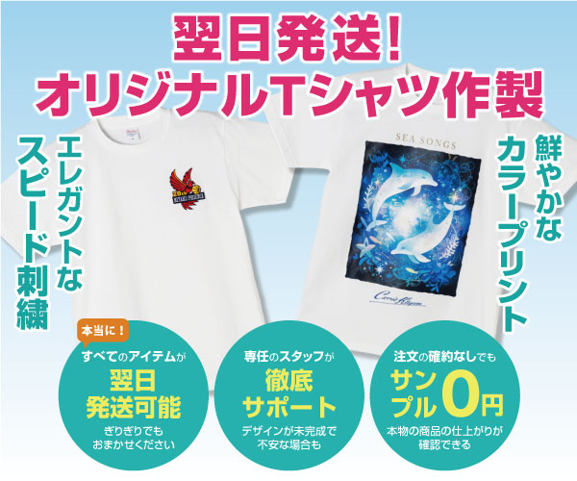
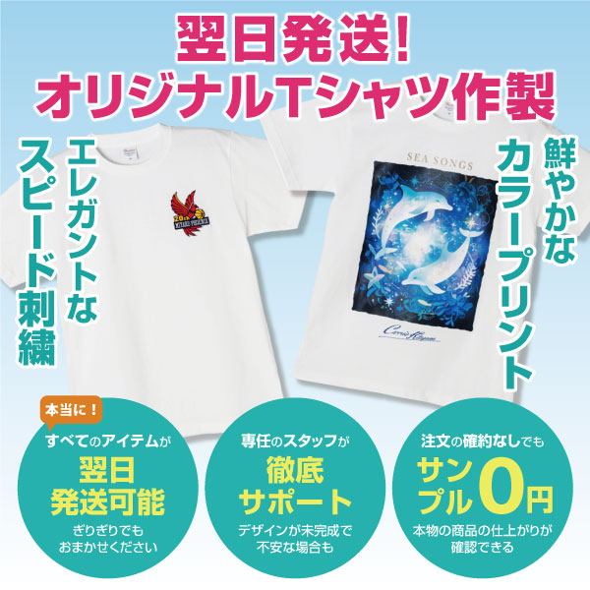
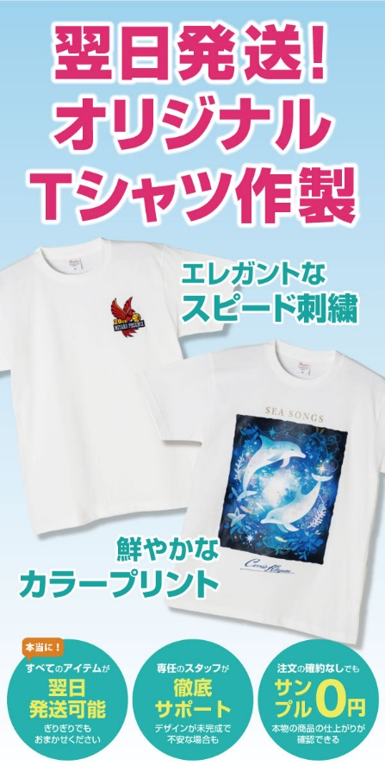
4 | キャンペーンバナー | 600×1200 | 20250310_Tシャツ×最大価値_YDA_CABN_600×1200.jpg

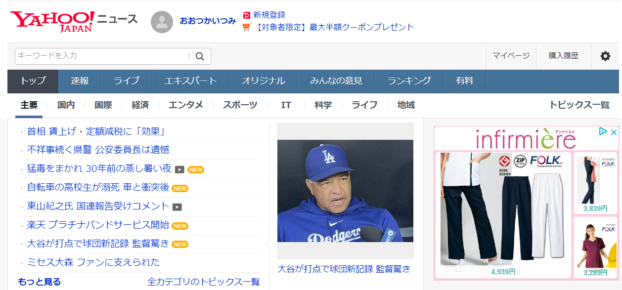
★参考広告配信イメージ★

★参考イメージ★

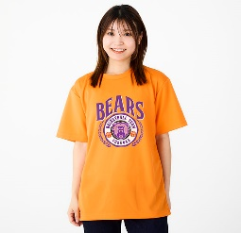
960円～
1,070円～
1,030円～

 |  |  |  | ②600×80（ロゴなし）


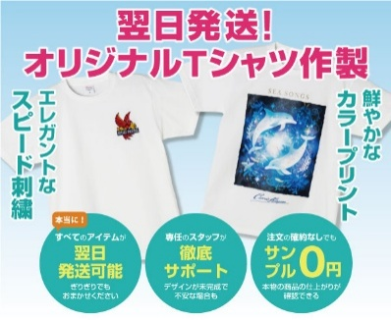
960円～
1,070円～
1,030円～

参考元画像
 |  |  | ※以前作成したものです。
 |  |  | 今回のものとは違います。

